flow
Start test
Tempo cool down | Il tempo in cui la spina rimane estratta
Tempo di On | Il tempo per cui passa la corrente nel prodotto
Tempo di Off | Il tempo per cui non passa la corrente nel prodotto
 | Il tempo di cool down è compreso nel Tempo di off
Check condizioni di partenza
 | Il tempo impiegato da tutte le operazioni che avvegono quando il generatore è fermo, deve essere sotratto dal Toff

Inserimento spine

Finecorsa chiusi
&
Tempo movimento non superato

12/3/21
12/3/21

Start generatore

Attesa fine Ton
Fine Tempo di Off
Stop generatore

Attesa feedback da generatore per Stop test

Finecorsa chiusi
&
Tempo movimento non superato

Estrazione spine

Inserimento spine
Attesa fine Tempo movimento cilindro

Attesa Tempo cool down

Check fine ciclo

Datalogger in allarme
Pulsante emergenza
Porte aperte

Test END
ERROR
Safety block

flow_chart_completo
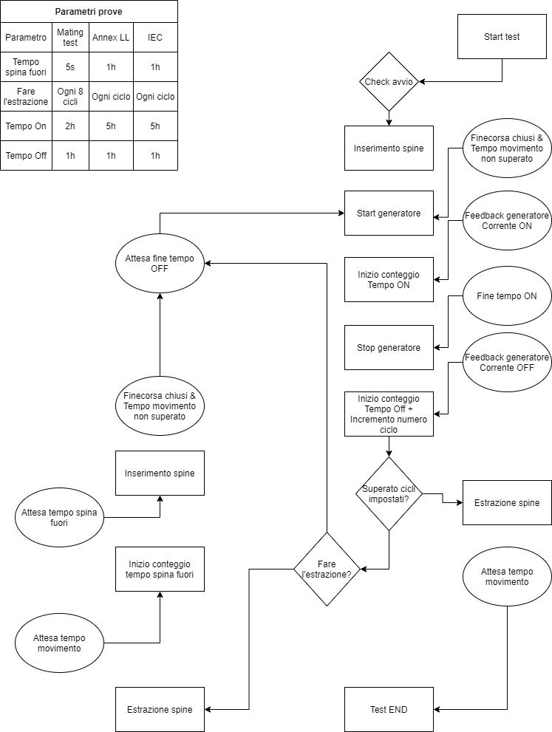

YES
NO

NO
YES

